概要
目標角度と現在角度の推移
項目 | 値
生成日時 | 2026-09-22 01:41:19
記録点数 | 4269
記録時間 [s] | 426.89
最終目標角度 [deg] | 90
最終指令角度 [deg] | 90
最終現在角度 [deg] | 89.680613111
最終角度誤差 [deg] | 0.31938688939
最大追従誤差 [deg] | 2.0090762137
最終状態 | FINISHED

把持点（生値） | 最小法線力 [N] | 平均法線力 [N] | 最大法線力 [N]
AMIR1 左指 | 2.3343481403E-11 | 16.476985019 | 24.793416108
AMIR1 右指 | 2.3343569381E-11 | 16.686782947 | 25.255380608
AMIR2 左指 | 2.3499815616E-11 | 16.734488138 | 24.690637827
AMIR2 右指 | 2.349978513E-11 | 16.944179561 | 24.756146604

把持点（把持直後=0補正） | 最小変動 [N] | 平均変動 [N] | 最大変動 [N]
AMIR1 左指 | 0.00031684819303 | 2.2284744259 | 7.2466071748
AMIR1 右指 | 0.00017161243716 | 2.1192051765 | 7.8082770999
AMIR2 左指 | 0.025967910044 | 3.3288393979 | 8.8939514301
AMIR2 右指 | 0.084999364904 | 3.6927824099 | 8.8797936942

把持点の法線力推移（表示用平滑値）
物体重心位置 | 初期値 [m] | 最終値 [m] | 変位 [m]
X | -4.8304295193E-22 | 0.98103698491 | 0.98103698491
Y | -1.2219049697E-20 | 0.98097431948 | 0.98097431948

把持直後基準の法線力変動

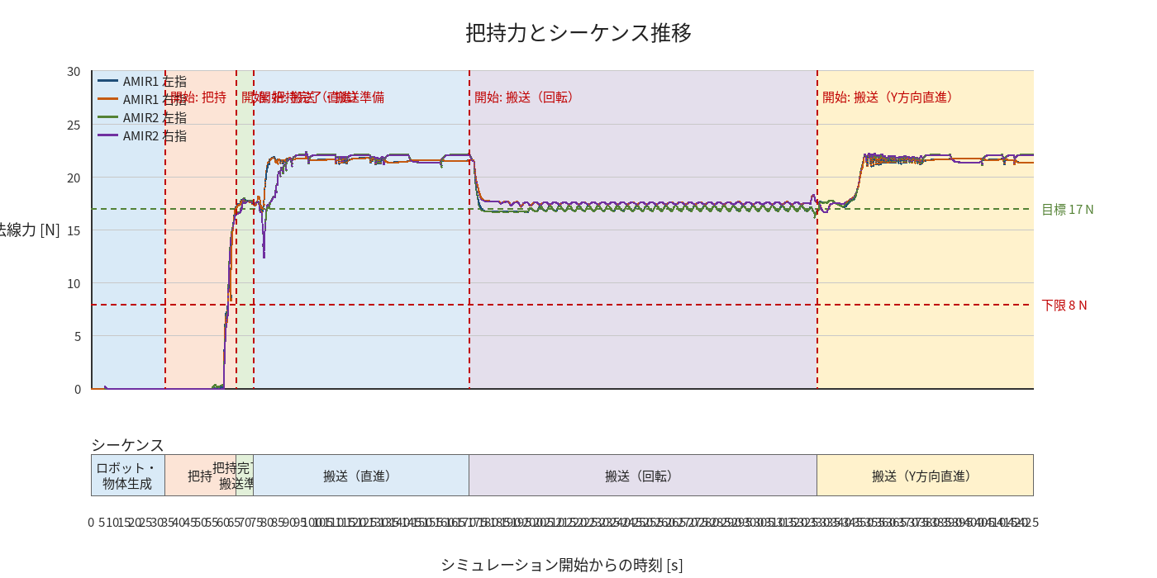

物体姿勢 XYZ（Roll・Pitch・Yaw）

物体重心位置のX-Y軌跡（Zは除外）

右指グラフ
